2-1-7-2（ﾁｪ）
パーゴラ・シェルター 点検チェックシート |  |  |  |  |  |  |  |  | 点検日
公園 No.

点検箇所等 |  | 点検方法 |  |  | 判 断 基 準
 |  |  | 点検の観点 |  | A |  | B |  | C |  | D
木 部 | ・ルーバー ・梁 | 目視 | 表面腐食・断面減少 | □ | なし | □ | 軽度の表面腐食あり | □ | 材の断面減少あり | □ | 著しい材の断面減少あり （３０％以上欠損など）
 |  |  | 変形・破損 | □ | なし | □ | 軽微な欠け・破損あり | □ | 部材に局所的な変形や破損が生じており、安全性の低下が懸念される | □ | 折れている、もしくは、安全性が損なわれる著しい変形や損傷がみられる。
 |  | 打診 | 打診音 | □ | 高く乾いた音 | □ | やや湿った低い音がする | □ | 湿った低い音がする
 |  | 負荷確認 | たわみ | □ | たわみなし |  |  | □ | 強く押す、体全体の体重をかけるなどするとたわむ
 |  | 揺診 | 部材のガタツキ | □ | 固定されている |  |  | □ | 部材の一部が固定されていない。（すぐさま落下につながるものではない。） | □ | 部材のすべて、もしくは多数が固定されておらず、落下などにつながる状態。
 |  | 刺診 | マイナスドライバーの貫入状況 ※上記点検のいずれかに Cがあった場合のみ実施。 |  |  |  |  | □ | ひび割れの内部や材の表面にマイナスドライバーがほとんど刺さらない。 | □ | ひび割れの内部や材の表面にマイナスドライバーがほとんど抵抗なく刺さる箇所がある。
鋼 材 部 | ・ルーバー ・梁 ・柱 （地際部除く） | 目視 （一部 打診・触診） | 防食機能の劣化・板厚減少 | □ | なし | □ | 腐食孔はないが、表面腐食等がある （変色、塗装剥離・割れなど） | □ | 板厚減少を伴う錆、ケレン溶接不能の塗装はげがみられる | □ | 触れると錆の塊が落ちてきたり、ハンマーでたたくと穴が開くなど極度の板厚減少を伴う錆
 |  |  | 腐食孔の有無 | □ | なし |  |  | □ | 腐食孔が複数ある | □ | 腐食孔が多数ある
 |  |  | 変形・破損 | □ | なし | □ | 局所的な変形や破損が生じているが、機能や構造的な問題がない | □ | 力がかかりやすい場所（断面急変部、溶接接合部など）に塗膜割れが生じている、もしくは、部材に局所的な変形や破損が生じており、安全性の低下が懸念される | □ | 明らかな線状の亀裂や亀裂の疑いのある塗膜割れ（長さが比較的長く、塗膜割れの周囲に錆が発生している）や安全性が損なわれている著しい変形や損傷あり
 |  | 揺診 | 部材のガタツキ ボルトのゆるみ・欠損 | □ | 固定されている |  |  | □ | 部材の一部が固定されていない（すぐさま落下につながるものではない。ボルト類の欠損や部品交換等が必要なボルトのゆるみなど） | □ | 部材のすべて、もしくは多数が固定されておらず、落下などにつながる状態。
 | 地際部 | 目視 （揺診） | 防食機能の劣化・板厚減少 | □ | なし | □ | 腐食孔はないが、表面腐食等がある （変色、塗装剥離・割れなど） | □ | 部分的に板厚減少を伴うさびがみられるが固定されている （ケレン溶接が可能） | □ | 塗装が剥げケレン溶接が不能である。
 |  |  | 腐食孔の有無 | □ | なし |  |  | □ | 腐食孔が複数ある | □ | 腐食により切れている。
全ての部位 |  | その他 | その他 | □ | なし |  |  | □ | その他安全性の低下が懸念される状態 ( ) | □ | その他安全性が損なわれているなど緊急対策を必要とする事項あり （ ）
 |  |  | 点検結果 →いずれかに○

緊急度Dについては
速やかな対応が必要であるため
発注課へ即時連絡すること
注意事項
① 緊急対応が必要な異常を発見した場合は，直ちに安全確保や応急措置を行うとともに，状況について監督員に連絡し、指示を仰ぐこと。
② 点検後、本チェックシート及び様式2-1-7-2「公園点検結果表」及び写真、様式2-1-8「公園点検業務確認書」をすみやかに監督員に提出すること。

2-1-7-3照明灯 (ﾁｪ)
照明灯・引込柱 点検チェックシート |  |  |  |  |  |  | 点検日
公園 No. 照明灯 ・ 引込柱

点検箇所等 |  | 点検方法 |  | 判断基準
 |  |  | 評価区分 | ○ | △ |  | ×
 |  |  | 緊急度 | A（損傷が確認されない） | B（損傷はあるが軽微である） | C（損傷が発生している） | C＋（損傷が著しい） | D（損傷が激しい）
灯具 | 灯具 | ・目視 ・揺診 ・負荷確認 | 塗装、錆 →該当項目にチェック | □良 | □軽度の錆 | □重度の錆 | □軽度の穴あき | □重度の穴あき
 | 灯具取付部 |  | 塗装、錆 | □良 | ー | □塗装剥がれ、錆 | ー | ー
支柱部 | 上部 |  | 塗装状態、錆、腐食 欠損、変形 | □良 □良 | □塗装の変色、錆 ー | □重度の錆 □軽度の変形 | ー ー | □穴あき □重度の変形
 | 地際 |  | 塗装劣化、錆、腐食、滞水 | □良 | □軽度の錆 | ー | □重度の錆 | □穴あき
 | 開閉蓋周辺 |  | 塗装状態、錆、腐食 欠損、変形 ボルト抜け落ち、緩み | □良 □なし □良 | □塗装剥がれ・錆 ー □否、開閉不可 | □重度の錆 □あり ー | □穴あき ー ー | ー ー ー
 |  |  | 点検結果 →いずれかに○

緊急度Dについては速やかな対応が必要であるため、
発注課へ即時連絡すること
注意事項
① 緊急対応が必要な異常を発見した場合は，直ちに安全確保や応急措置を行うとともに，状況について監督員に連絡し、指示を仰ぐこと。
② 点検後、本チェックシート及び様式2-1-7-3「公園点検結果表（写真含む）」、様式2-1-8「公園点検業務確認書」をすみやかに監督員に提出すること。

2-1-7-3（写真）
 |  |  | 点検日
 |  |  | 公園番号
 |  |  | 公園名

電気施設が記入された平面図

写真
柱番号① | 評価区分 | 緊急度 |  | × | D | 灯具 | 軽度の穴あき
 |  |  |  | △ | C+ | 灯具取付部 | 重度の穴あき
 |  |  |  | ○ | C | 支柱上部 | 穴あき
 |  |  |  |  | B | 支柱地際 | 重度の変形
 |  |  |  |  | A | 支柱 開閉蓋周辺

柱番号② | 評価区分 | 緊急度

柱番号③ | 評価区分 | 緊急度

柱番号④ | 評価区分 | 緊急度

記載例 2-1-7-3（写真）
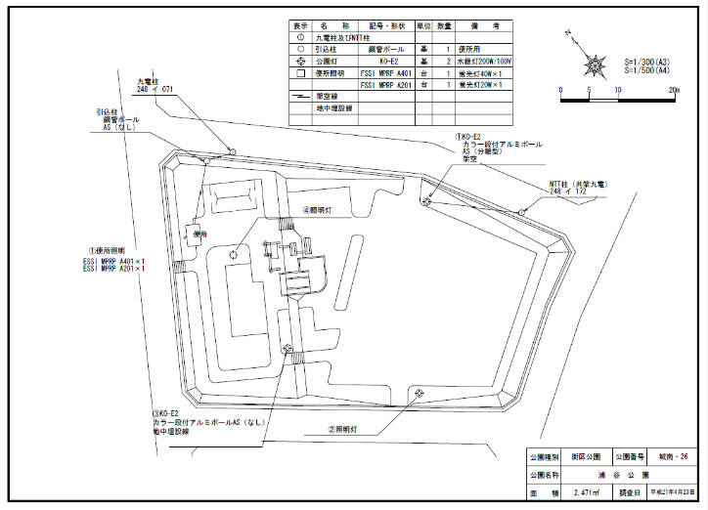
 |  |  |  |  |  |  |  |  | 点検日 | 2025-06-10
 |  |  |  |  |  |  |  |  | 公園番号 | 街区26
 |  |  |  |  |  |  |  |  | 公園名 | 浦谷

柱番号④
柱番号①

柱番号②
柱番号③

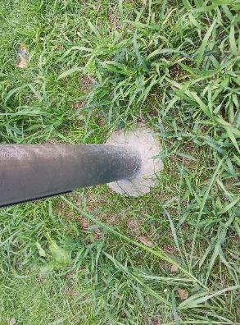
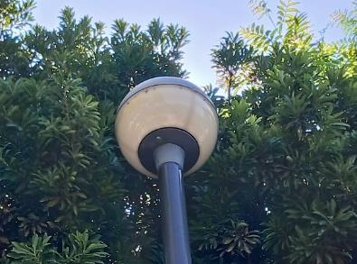
柱番号① | 健全度 | 緊急度 | A | 支柱地際 |  | C+ | 灯具 | 軽度の穴あき |  |  | × | D | 灯具 | 軽度の穴あき
 |  |  |  |  |  |  |  |  |  |  | △ | C+ | 灯具取付部 | 重度の穴あき
 |  |  |  |  |  |  |  |  |  |  | ○ | C | 支柱上部 | 穴あき
 |  |  |  |  |  |  |  |  |  |  |  | B | 支柱地際 | 重度の変形
 | △ | C+ |  |  |  |  |  |  |  |  |  | A | 支柱 開閉蓋周辺

柱番号② | 健全度 | 緊急度 | A | 支柱地際
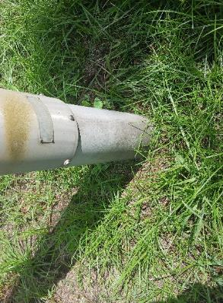

 | ○ | A

柱番号③ | 健全度 | 緊急度 | D | 支柱地際 | 穴あき
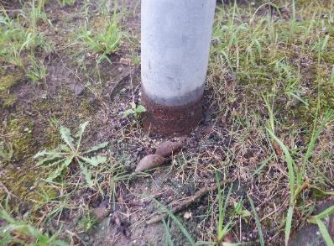

 | × | D

柱番号④ | 健全度 | 緊急度

